상품제안서
나빌레라 6치 한지 고급1단 자개보석함 | 상품코드: F30990

 |  |  |  |  |  |  | 02-412-0044 | www.easy1.co.kr
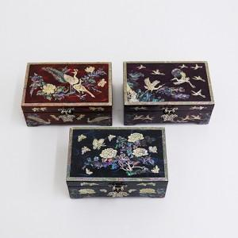

【상세/제작정보】

【인쇄/포장옵션】 | 실크 / 100개미만 포장비별도

【공급단가】 | 수량 | 20~ | 50~ | 100~ | 300~ | 500~
*VAT별도 | 단가 | 46,800원 | 46,020원 | 44,850원 | 44,060원 | 42,900원

【상품 URL】 | http://www.easy1.co.kr/src/goods_detail.php?gdno=30990

